Summary table
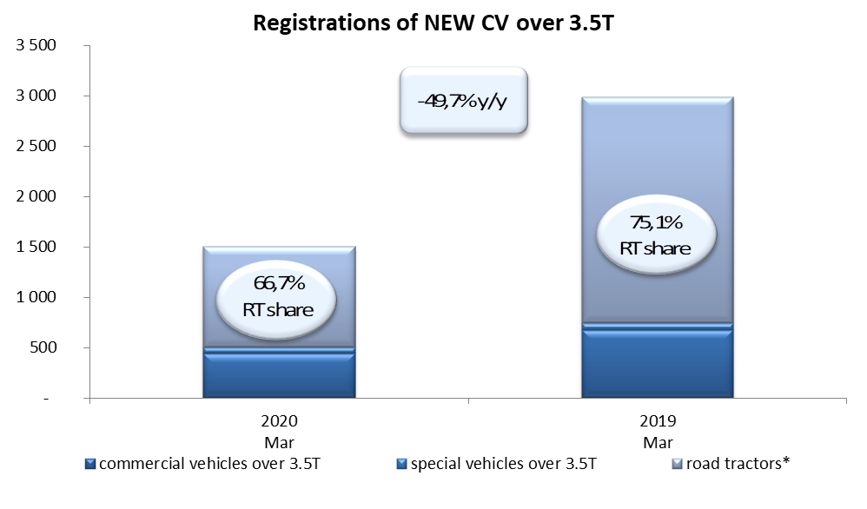
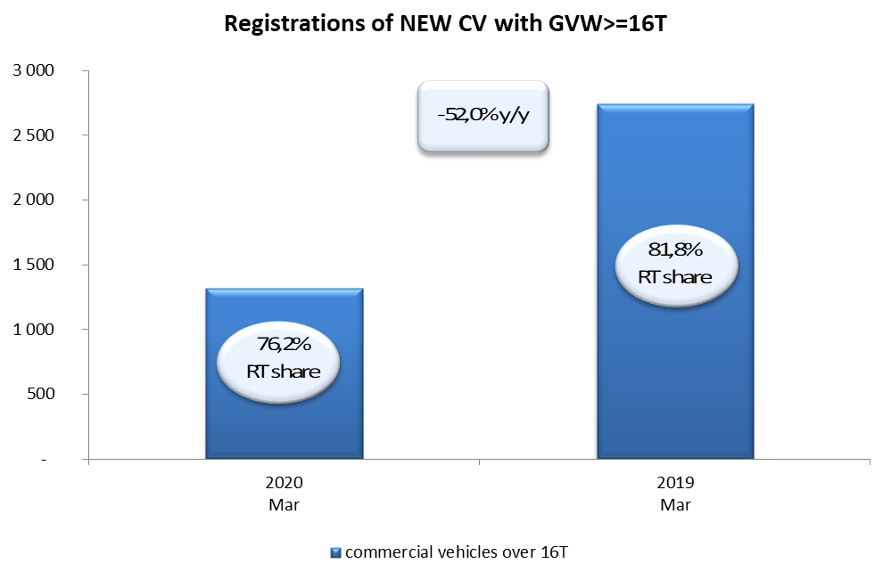
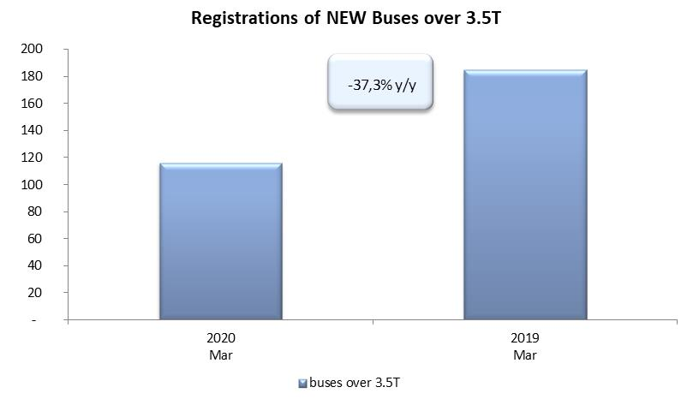
PZPM based on CEP (Ministry of Digital Affairs) |  |  |  |  |  | 06/04/2020
 |  |  |  |  |  | units
FIRST REGISTRATIONS OF NEW COMMERCIAL VEHICLES OVER 3.5T
 | 2020 Mar | 2019 Mar | % change y/y | 2020 Jan - Mar | 2019 Jan - Mar | % change y/y
CV - TOTAL | 1,504 | 2,989 | -49.7% | 4,710 | 7,453 | -36.8%
commercial vehicles over 3.5T | 439 | 676 | -35.1% | 1,077 | 1,445 | -25.5%
special vehicles over 3.5T | 62 | 69 | -10.1% | 174 | 179 | -2.8%
road tractors* | 1,003 | 2,244 | -55.3% | 3,459 | 5,829 | -40.7%
BUSES - TOTAL | 116 | 185 | -37.3% | 392 | 532 | -26.3%
buses over 3.5T | 116 | 185 | -37.3% | 392 | 532 | -26.3%
COMMERCIAL VEHICLES - TOTAL | 1,620 | 3,174 | -49.0% | 5,102 | 7,985 | -36.1%
*/ The data does not cover new registrations of domestic producers their own brands

